关系图
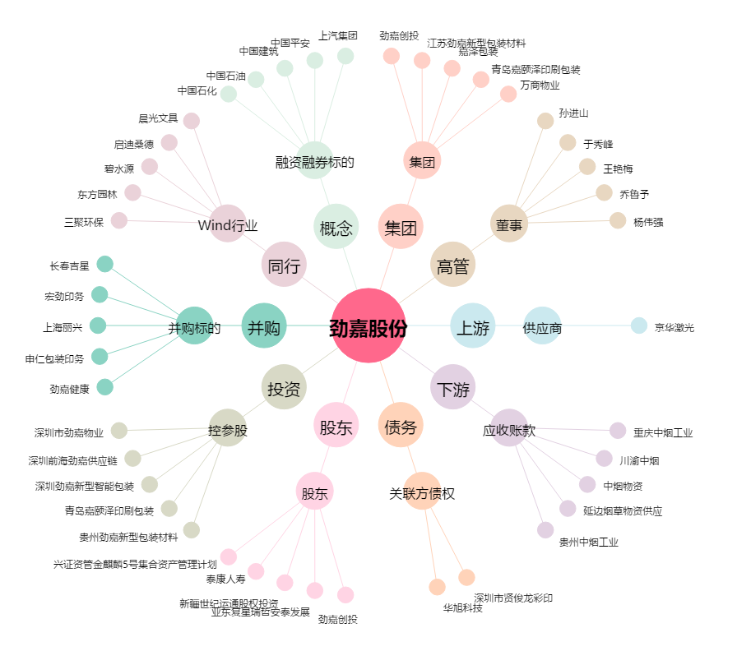
劲嘉股份[002191.SZ] - 关系概览图

